Баг-репорт
№ | Заголовок |  | Предусловия | Шаги воспроизведения | Тестовые данные | Фактический результат | Ожидаемый результат | Приложения | Примечания
1 | Кнопки тегов на странице избранного неверно отображают количество объявлений при стороннем удалении из избранного или добавлении в избранное объявлений |  | - Открыт браузер Chrome в режиме инкогнито - Пользователь не авторизован на https://www.avito.ru | 1) Открыть страницу поиска с объявлениями | https://www.avito.ru/all/kvartiry/prodam | Таб отображает, что в избранном находится 4 объявления. Таб активен. Объявлений в данной категории. | Таб отображает, что в избранном находится 0 объявлений. Таб неактивен. Объявлений в данной категории. | 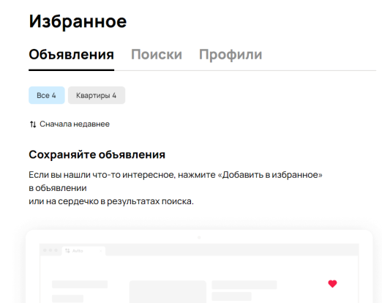 Видео: https://drive.google.com/file/d/1H3eAbsmsqVn-x4ElXe5RPijTvzCvabmk/view | Счётчики изменяются только если удалять или добавлять объявления на самой странице. При обновлении страницы отображение работает корректно.
 |  |  |  | 2) Добавить несколько объявлений из данной категории | Количество объявлений 4
 |  |  |  | 3) Открыть отдельную вкладку с избранным | https://www.avito.ru/favorites
 |  |  | Окружение | 4) Во вкладке с поиском объявлений удалить ранее добавленные объявления из избранного | Удалить все 4 объявления
 | Серьёзность | minor | ОС: Windows 11 Браузер: Chrome Версия 116.0.5845.141 (64 бит) | 5) Нажать на таб категории "Квартиры"

